상품제안서
캔스톤 GX201 프리미엄 무드등 블루투스 스피커 | 상품코드: F27883

 |  |  |  |  |  |  | 02-412-0044 | www.easy1.co.kr
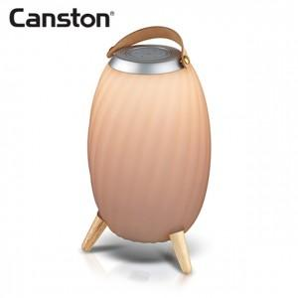

【상세/제작정보】

【인쇄/포장옵션】 | 레이저 / 포장지포장

【공급단가】 | 수량 | 20~ | 50~ | 100~ | 300~ | 500~
*VAT별도 | 단가 | 65,400원 | 64,310원 | 62,670원 | 61,580원 | 59,950원

【상품 URL】 | https://dev.easy1.co.kr:443/src/goods_detail.php?gdno=27883

